切替理由書
 | 普 通 徴 収 切 替 理 由 書 |  |  |  |  |  | 普 通 徴 収 切 替 理 由 書

 | ○普通徴収とする場合、個人別明細書の摘要欄に該当する符号（普Ａ～Ｆ）を記載してください。 ○この普通徴収切替理由書の提出がない場合、原則どおり、特別徴収対象者となります。 |  |  |  |  |  | ○普通徴収とする場合、個人別明細書の摘要欄に該当する符号（普Ａ～Ｆ）を記載してください。 ○この普通徴収切替理由書の提出がない場合、原則どおり、特別徴収対象者となります。

 | 市区町村名 |  | 特別徴収義務者 指定番号 |  |  |  | 市区町村名 | 特別徴収義務者 指定番号

 | 事業所名 |  |  |  |  |  | 事業所名

 | 普 通 徴 収 切 替 理 由 |  |  | 符号 | 対象者 |  | 普 通 徴 収 切 替 理 由 |  | 符号 | 人 数

 | 総従業員数が２人以下（他市区町村を含んだ「普B～F」に該当する全ての従業員数を差し引いた人数） |  |  | 普Ａ |  | 人 | 総従業員数が２人以下（他市区町村を含んだ「普B～F」に該当する全ての従業員数を差し引いた人数） |  | 普Ａ |  | 人

 | 他の事業所で特別徴収（例：乙欄適用者） |  |  | 普Ｂ |  | 人 | 他の事業所で特別徴収（例：乙欄適用者） |  | 普Ｂ |  | 人

 | 給与が少なく税額が引けない（例：年間の給与支給額が100万円以下） |  |  | 普Ｃ |  | 人 | 給与が少なく税額が引けない（例：年間の給与支給額が100万円以下） |  | 普Ｃ |  | 人

 | 給与の支払が不定期（例：給与の支払が毎月でない） |  |  | 普Ｄ |  | 人 | 給与の支払が不定期（例：給与の支払が毎月でない） |  | 普Ｄ |  | 人

 | 事業専従者（個人事業主のみ対象） |  |  | 普Ｅ |  | 人 | 事業専従者（個人事業主のみ対象） |  | 普Ｅ |  | 人

 | 退職者又は退職予定者（５月末日まで）及び休職者 |  |  | 普Ｆ |  | 人 | 退職者又は退職予定者（５月末日まで）及び休職者 |  | 普Ｆ |  | 人

 | 合 計（総括表報告人員の「普通徴収人員」と同数） |  |  |  | 0 | 人 | 合 計（総括表報告人員の「普通徴収人員」と同数） |  |  | 0 | 人

【普通徴収切替理由書の記入提出要領】
【普通徴収切替理由書の記入提出要領】

１ この普通徴収切替理由書は、当面、普通徴収を認める基準（普Ａ～Ｆ）を示すものです。
２ 当面、普通徴収を認める基準に該当し、かつ普通徴収を希望する方がいる場合は、該当 する理由の右側「対象者」欄に人員を記載し、給与支払報告書と併せて提出してください。
３ 特別徴収に該当する方と普通徴収に該当する方がいる場合は、仕切紙として普通徴収の方 の個人明細書の上に挿入し、総括表や他の個人別明細書と合冊して提出してください。
４ 普Ｂは、２か所以上から給与の支払いを受けているため、年末調整の対象とならなかった 方で普通徴収を希望する方が対象となります。
５ eLTAX等の電子媒体で給与支払報告書を提出する場合は、該当する方の「普通徴収」欄に 必ずチェックを入力してください。また、摘要欄に該当する普通徴収切替理由の符号 （普Ａ～普Ｆ）を入力願います。（※ 普通徴収切替理由書の添付は不要です。）
１ この普通徴収切替理由書は、当面、普通徴収を認める基準（普Ａ～Ｆ）を示すものです。
２ 当面、普通徴収を認める基準に該当し、かつ普通徴収を希望する方がいる場合は、該当 する理由の右側「対象者」欄に、人員を記載し、給与支払報告書と併せて提出してください。
３ 特別徴収に該当する方と普通徴収に該当する方がある場合は、仕切紙として普通徴収の方 の個人明細書の上に挿入し、総括表や他の個人別明細書と合冊して提出してください。
４ 普Ｂは、２か所以上から給与の支払いを受けているため、年末調整の対象とならなかった 方で普通徴収を希望する方が対象となります。
５ eLTAX等の電子媒体で給与支払報告書を提出する場合は、該当する方の「普通徴収」欄に 必ずチェックを入力してください。また、摘要欄に該当する普通徴収切替理由の符号 （普Ａ～普Ｆ）を入力願います。（※ 普通徴収切替理由書の添付は不要です。）

≪提出時のつづり方≫
≪個人別明細書記載例≫
普Ｆ
該当する符号を必ず摘要欄 へ記載してください。なお、 退職年月日に記載がある場 合のみ符号を省略できます。
５
３
31
≪提出時のつづり方≫
≪個人別明細書記載例≫
普Ｆ
該当する符号を必ず摘要欄 へ記載してください。なお、 退職年月日に記載がある場 合のみ符号を省略できます。
５
３
31
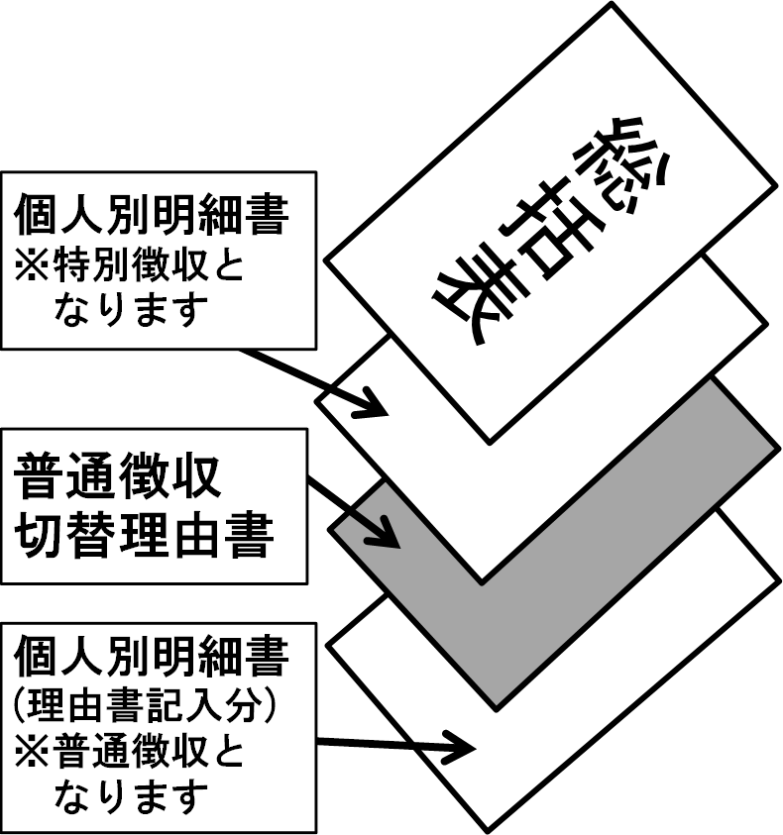 |  | 

